参考図（P2)
（参考様式３）参考図面（防災・安全交付金）

計画の名称 | ２ 市民がより安全で安心できる道づくり
計画の期間 | 平成２７年度～平成３１年度（５年間） |  | 交付団体 | 北九州市

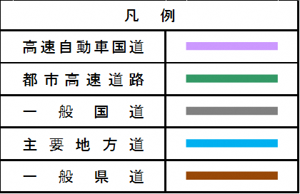

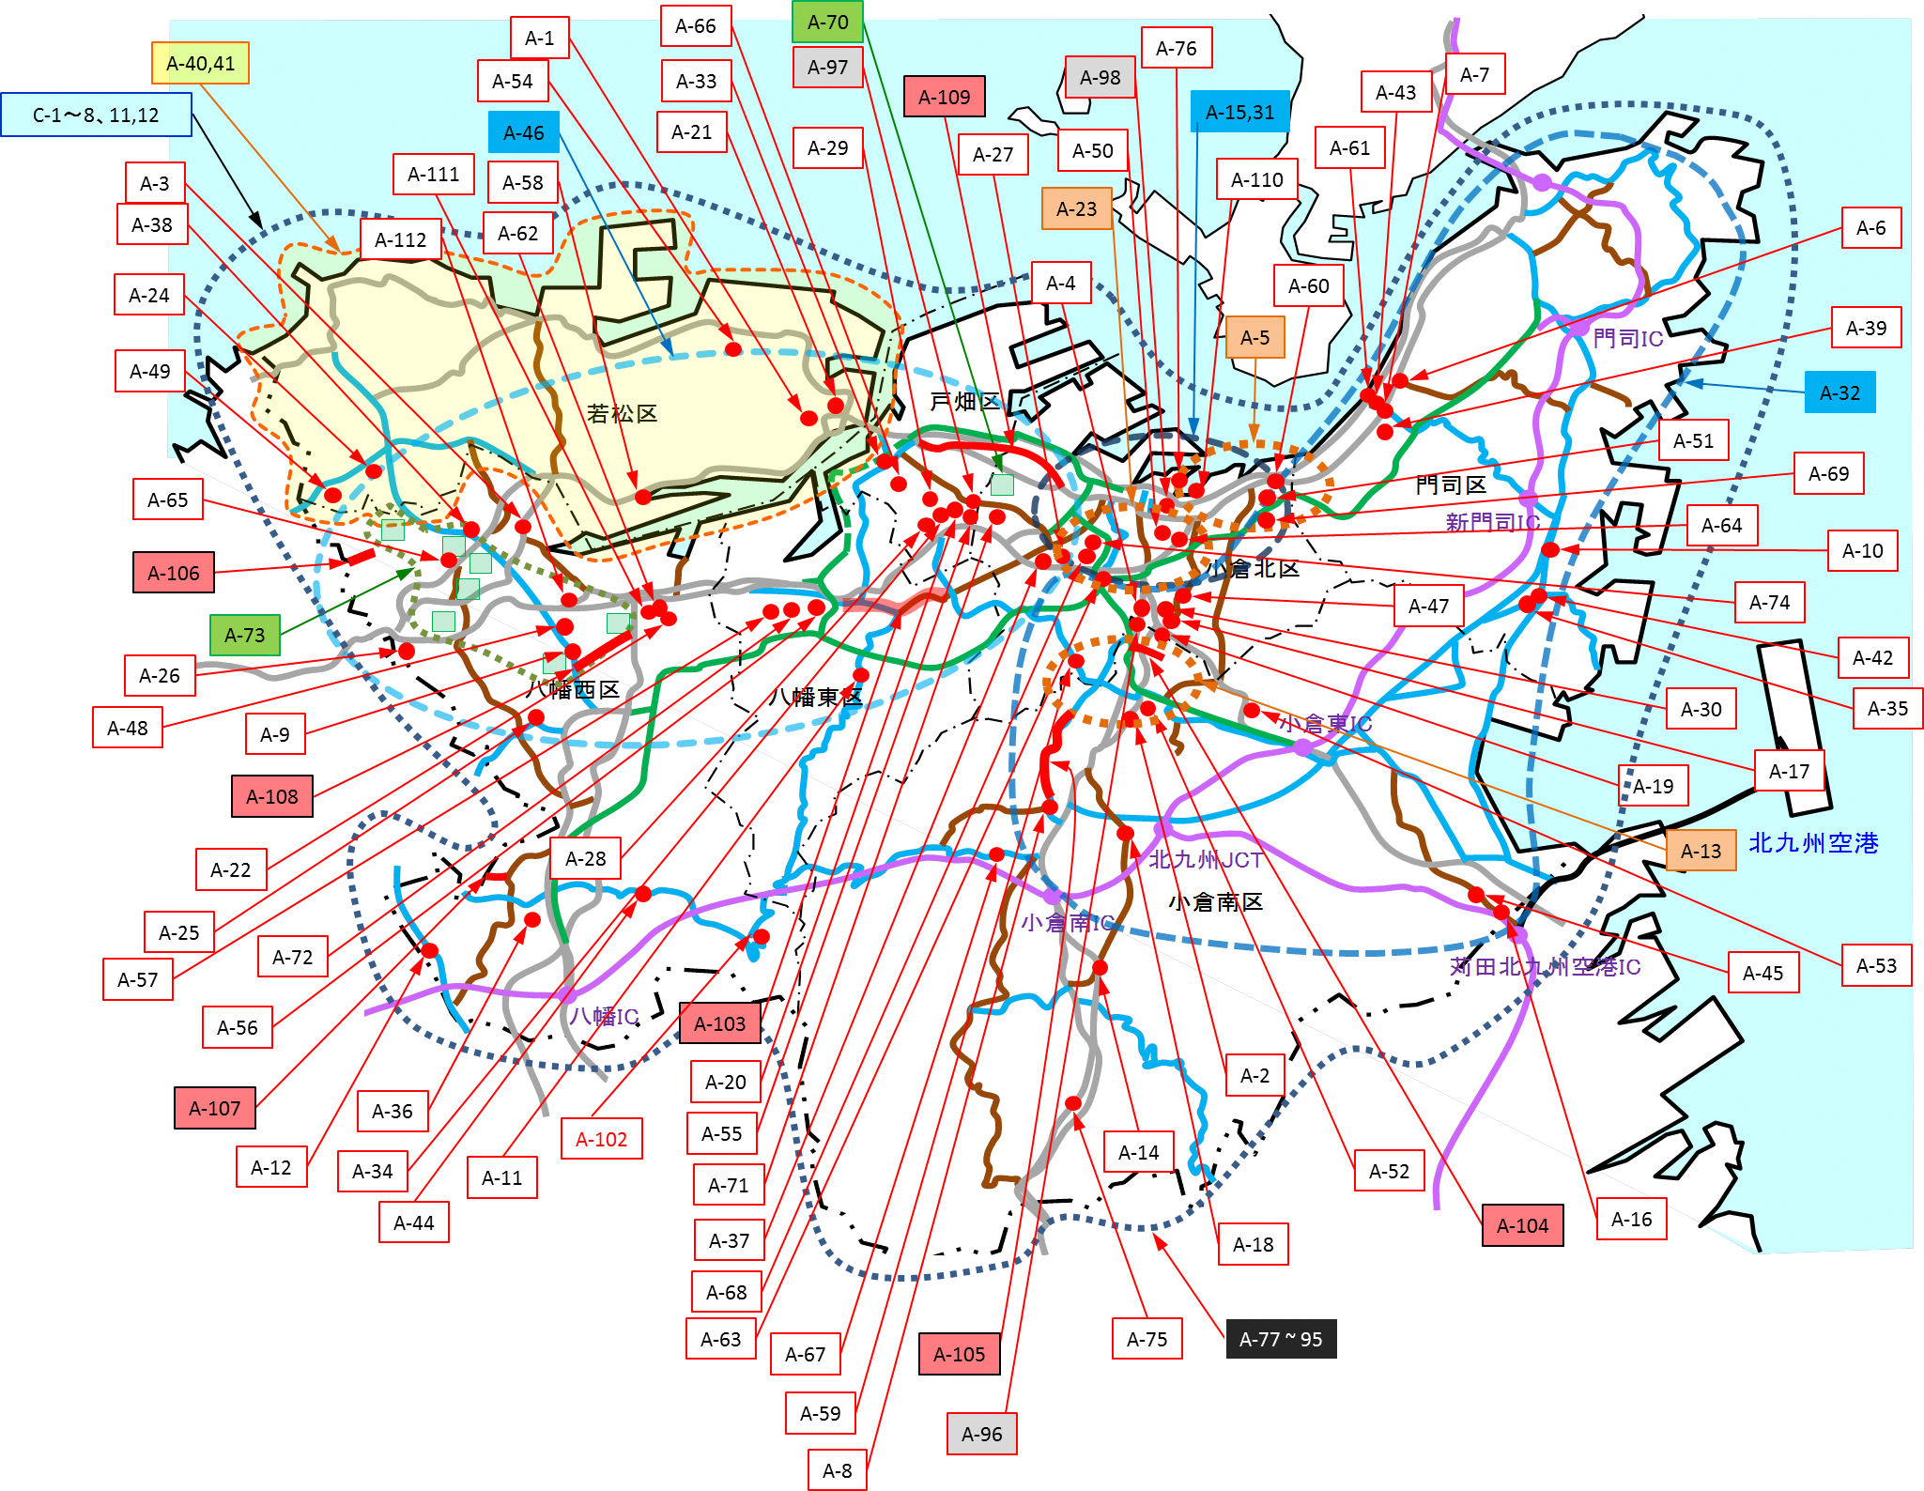

 |  | (2)幸神相生町1号線

下図
A-40,41
A-1
A-66
A-70
A-97
A-76
C-1～12
A-116～A-124
A-127～A-129
A-54
A-33
A-109
A-98
A-43
A-7
A-6
A-15,31
A-46
A-21
A-29
A-61
A-111
A-27
A-50
A-3
A-58
A-110
A-38
A-23
A-112
A-62
A-114
A-24
A-60
A-39
A-113
A-5
A-49
A-32
A-4
A-51
A-115

A-65
A-69
A-64
A-10
A-106
A-125
A-74
A-73
A-47
A-42

A-26
A-35
A-48
A-9
A-30

A-108
A-19
A-17
A-22

A-25
A-28
A-13

A-72
A-53
A-57
A-45

A-132
A-56
A-103
A-20
A-107
A-2
A-36
A-133
A-55
A-12
A-102
A-34
A-130
A-71
A-14
A-52
A-11
A-126
A-131
A-104
A-16
A-44
A-37
A-18

A-63
A-68
A-67
A-105
A-75
A-77 ~ 95

A-59
A-96
A-8

